申請前確認書
公益財団法人東京都中小企業振興公社 理事長 殿

申請前確認書

公益財団法人東京都中小企業振興公社（以下、「公社」とする。）が実施する令和７年度高齢者向け新ビジネス創出支援事業助成金に申し込むにあたり、次の１～９の要件の全てを満たしていることを確認しました。

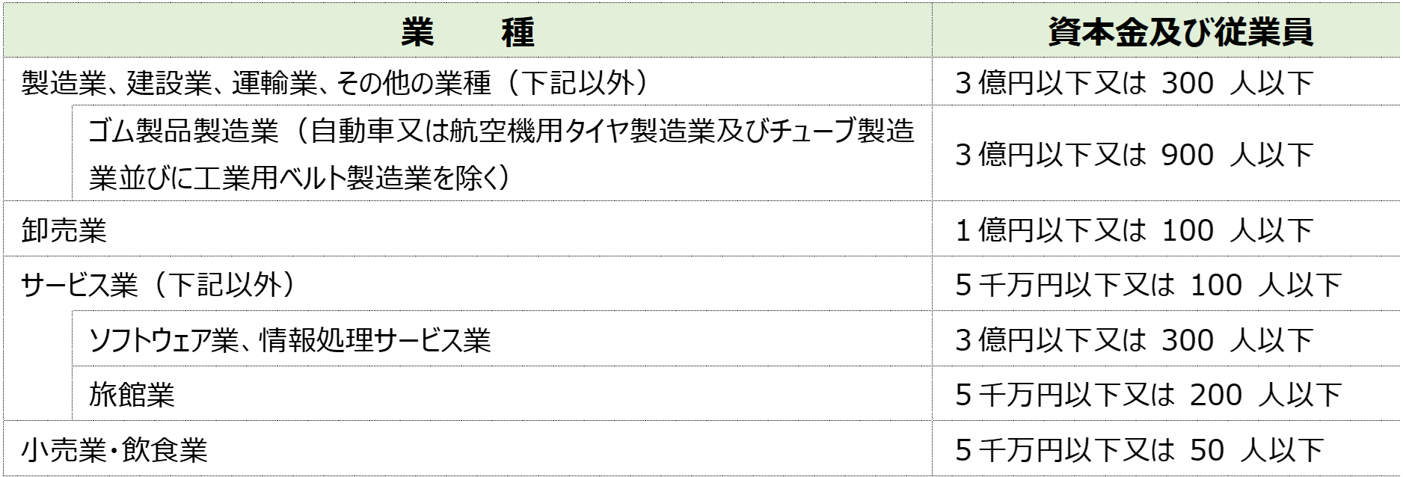
 | 1 | 以下のいずれかに該当する会社又は個人事業主（創業予定者を含む）であり、大企業が実質的に経営に参画※していないこと。

 |  | ※ 「大企業が実質的に経営に参画」とは、次に掲げる事項に該当する場合をいう。 ・ 大企業が単独で発行済株式総数又は出資総額の２分の１以上を所有又は出資している場合 ・ 大企業が複数で発行済株式総数又は出資総額の３分の２以上を所有又は出資している場合 ・ 大企業の役員又は職員を兼ねている者が、役員総数の２分の１以上を占有している場合 ・ その他大企業が実質的に経営に参画していると考えられる場合

 | 2 | 連鎖販売取引、ネガティブ・オプション（送り付け商法）、催眠商法、霊感商法など、公的資金の助成先として適切でないと判断する業態を営むものではないこと。
 | 3 | 「東京都暴力団排除条例」に規定する暴力団関係者又は「風俗営業等の規制及び業務の適正化等に関する法律」第２条に規定する風俗関連業、ギャンブル業、賭博等、支援の対象として社会通念上適切でないと判断される業態を営むものではないこと。
 | 4 | 過去に刑事法令による罰則の適用を受けていないこと。（法人にあってはその代表者についても同様）
 | 5 | 過去に公社・国・都道府県・区市町村等から助成を受け、不正等の事故を起こしていないこと。
 | 6 | 事業税等を滞納していないこと。
 | 7 | 東京都及び公社に対する賃料・使用料等の債務の支払いが滞っていないこと。
 | 8 | 過去に公社から助成金の交付を受け、「企業化状況報告書」や「実施結果状況報告書」等が未提出ではないことこと。
 | 9 | 民事再生法又は会社更生法による申し立て等、助成事業の継続性について不確実な状況が存在していないこと。

 |  | 令和 | 年 | 月 | 日 | 法人:本店所在地 個人:納税地
 |  |  |  |  |  | 会社名（商号）
 |  |  |  |  |  | 代表者氏名

